Sheet1
메뉴명 | 판매가 | 이미지
라면 | 4,800
조각피자 | 5,900
토스트 | 3,800
햄버거 | 8,900 | 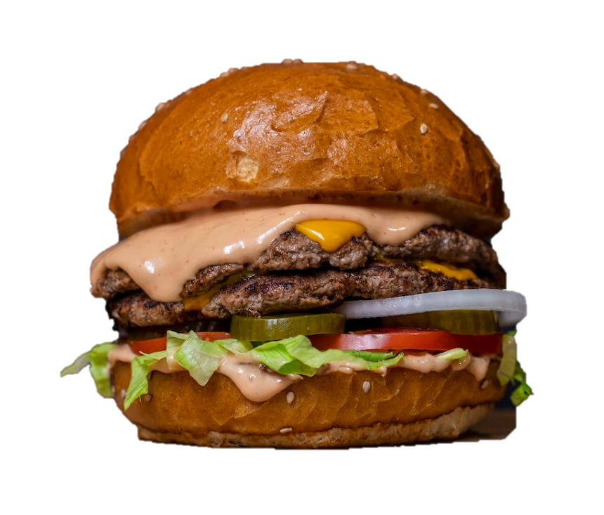
감자튀김 | 2,800

